关系图
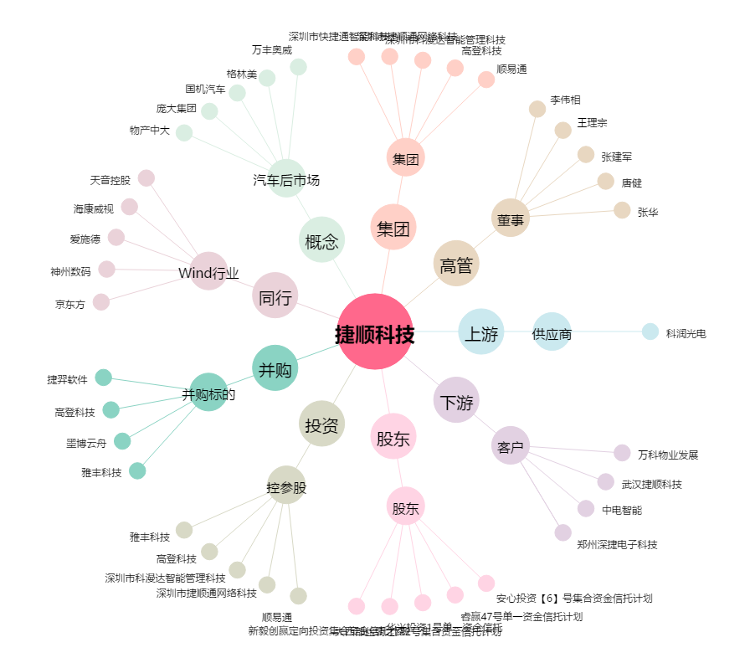
捷顺科技[002609.SZ] - 关系概览图

